상품제안서
캠핑 방수매트 40*150cm | 상품코드: F05217

 |  |  |  |  |  |  | 02-412-0044 | www.easy1.co.kr
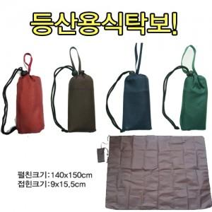

【상세/제작정보】

【인쇄/포장옵션】 | 실크 / 포장불가능

【공급단가】 | 수량 | 120~ | 500~ | 1,000~ | 2,000~ | 3,000~
*VAT별도 | 단가 | 3,380원 | 3,250원 | 3,130원 | 3,000원 | 2,930원

【상품 URL】 | http://www.easy1.co.kr/src/goods_detail.php?gdno=5217

